Tabelle1
 | Dipartimento federale dell'ambiente, dei trasporti, |  |  |  | Assistenza per la corretta compilazione della fattura
 | dell'energia e delle comunicazioni DATEC
 | Ufficio federale delle strade USTRA |  |  |  | Note generali:
 |  |  |  |  | - Tutte le celle che devono essere compilate per questa fattura sono evidenziate in colore. Non appena vengono riempite, il colore scompare.

Fattura |  |  |  |  | - Prima di essere firmata dall'ufficio cantonale e trasmessa all'USTRA, la fattura deve essere inviata in forma elettronica all'USTRA (ivs@astra.admin.ch) e al fornitore di servizi specializzato Gruner AG per controllo (ivs@gruner.ch).

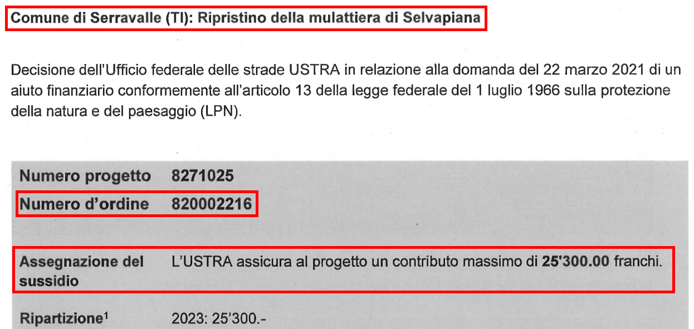
Numero di progetto | 8271025
Numero d’ordine |  |  |  |  | Numero d'ordine: cfr. estratto frontespizio decisione
Nome progetto |  |  |  |  | Nome del progetto: il nome del progetto deve corrispondere al nome sulla decisione (cfr. estratto frontespizio decisione).
Tipo di fattura | Fattura parziale n. |  |  |  | Tipo di fattura: il segno di spunta deve essere impostato per la fattura parziale corrispondente. Se la fattura in questione è la fattura finale, il segno di spunta deve essere impostato su "Fattura finale".
 | Fattura finale
Aiuto finanziario garantito |  |  |  |  | Aiuto finanziario garantito: cfr. frontespizio della decisione, Assegnazione del sussidio
Importo già versato | CHF -
Aiuto finanziario restante | CHF - |  |  |  | Importo già versato: da compilare solo se questa fattura è stata preceduta da una o più fatture parziali, altrimenti "0"

1. Emittente della fattura

Servizi cantonale IVS |  |  |  |  | Servizi cantonale IVS che emette la fattura
Indirizzo dell'emittente |  |  |  |  | Indirizzo del servizio IVS cantonale
Numero IDI dell'emittente |  |  |  |  | Numero IDI del servizio IVS cantonale (se disponibile)

2. Beneficiari dei contributi

Nome del beneficiario |  |  |  |  | Nome del beneficiario: Nome del comune / dell'istituzione che riceve la sovvenzione.
Indirizzo del beneficiario |  |  |  |  | Indirizzo del beneficiario: Indirizzo del comune / dell'istituzione che riceve la sovvenzione.
Numero IDI del beneficiario |  |  |  |  | Numero IDI del beneficiario (se disponibile)
N. conto / IBAN |  |  |  |  | N. conto / IBAN: Dati relativi al beneficiario del pagamento
Banca |  |  |  |  | Banca: Nome della banca
Indirizzo della banca |  |  |  |  | Coordinate bancarie: Indirizzo e CAP/località della banca

Importo della fattura in CHF | CHF - |  |  |  | Importo della fattura: è compilato automaticamente (cfr. cella D78)

Termine di pagamento |  |  |  |  | Termini di pagamento: di norma 30 giorni

Con la firma, il servizio cantonale competente per le vie di comunicazione storiche conferma la correttezza delle informazioni e l’esecuzione a opera d’arte delle misure:

Data della fattura |  |  |  |  | La data della fattura deve essere obbligatoriamente compilata.
Luogo |  |  |  |  | Il campo “Luogo” deve essere compilato obbligatoriamente.
Firma |  |  |  |  | La firma deve essere apposta obbligatoriamente dal servizio cantonale competente (cfr. 3: Procedura). È ammessa la firma digitale. Importante: la data della firma deve essere visibile.

La fattura, firmata dal servizio cantonale competente IVS, incluso il bollettino di versamento, deve essere inviata a |  |  |  |  | Il formulario della fattura e il bollettino di versamento devono essere inviati obbligatoriamente come un unico documento PDF. Gli allegati aggiuntivi devono essere trasmessi separatamente dalla fattura e dal bollettino di versamento, in formato digitale (cfr. riga 44).
PDF-Rechnung@efv.admin.ch
La fattura, insieme a tutti gli allegati aggiuntivi (cfr. 5.2), deve essere inviata a
ivs@astra.admin.ch | e a | ivs@gruner.ch

3. Procedura

La fattura deve essere obbligatoriamente inviata all'USTRA e al fornitore di servizi specializzati Gruner AG per un controllo prima di essere ufficialmente inviata all'USTRA. La fattura può essere inoltrata al servizio finanziario dell'USTRA solo dopo essere stata controllata e approvata.
Nota: gli allegati aggiuntivi (vedi 4.2) non devono essere inviati al servizio finanziario. È sufficiente inviarli digitalmente a ivs@astra.admin.ch e ivs@gruner.ch.

4. Dettagli relativi al versamento

4.1 Breve descrizione dello stato attuale dei lavori e delle misure eseguite |  |  |  |  | Note sul contenuto della descrizione breve

 |  |  |  |  | - Lavori eseguiti - Costi di costruzione sostenuti - Riferimento alla tranche di ripartizione secondo la decisione (se applicabile) - Caratteristiche speciali

4.2 Costi di costruzione |  |  |  |  | Esempio di compilazione per i costi di costruzione:
Spese sussidiabili da conteggiare per il presente versamento (= costi di costruzione effettivi, v. decisione, capitolo calcolo dei sussidi federali) |  |  |  |  | La prima fase della ristrutturazione del muro a secco di XY è stata completata e una prima fattura parziale può essere inoltrata all'USTRA. Per l'intera riparazione si prevedono costi di costruzione totali di 50'000 franchi. Al momento della fattura parziale, metà del muro è già stato costruito (circa 25'000 del totale dei costi di costruzione). Di questi, 20'000 franchi (lavori in muratura a secco) saranno fatturati con l'aliquota completa del 25 % e 5'000 franchi (fondamenta in calcestruzzo = misure funzionali) con l'aliquota ridotta del 12,5 %.

con aliquota completa |  | % |  | CHF
con aliquota completa |  | % |  | CHF
con aliquota completa |  | % |  | CHF

con aliquota ridotta |  | % |  | CHF

4.3 Importo della fattura

contributo aritmetico all'intero tasso di contribuzione |  |  | 0 | CHF | Nota: le righe 68 e 69 devono essere compilate solo se in un progetto vengono applicate diverse aliquote di contributo (ad esempio se, oltre agli oggetti nazionali (25%), ci sono anche oggetti regionali (20%) o locali (15%).
contributo aritmetico all'aliquota contributiva ridotta |  |  | 0 | CHF

Importo totale della fattura in CHF |  |  | 0 | CHF | Nota l'importo della fattura in questione (cella D78):
 |  |  |  |  | Se il contributo calcolato (D75+D76) supera il contributo rimanente dalla cella B15, l'importo della fattura corrispondente viene automaticamente ridotto all'importo della cella B15.
5. Allegati

5.1 Allegati obbligatori (pagamenti parziali e pagamenti finali)
Un bollettino di versamento

5.2 Ulteriori allegati necessari per pagamenti finali (solo digitale richiesto) |  |  |  |  | Invio di ulteriori allegati richiesti digitalmente a Ulrike Marx e Gruner.
Conteggio dettagliato delle spese sussidiabili
Documentazione finale (stato iniziale, in costruzione e finale) del progetto con riferimento alle condizioni stabilite nella decisione (esempio "Rapporto finale” all’indirizzo http://www.ivs.admin.ch -> Servizio -> Aiuto finanziario)
Ulteriori allegati: |  |  |  |  | Ulteriori allegati:
 |  |  |  |  | - Qui possono essere aggiunti altri allegati pertinenti.

